상품제안서
서월진꿀 천연벌꿀 꿀 선물세트 2호 | 상품코드: F28066

 |  |  |  |  |  |  | 02-412-0044 | www.easy1.co.kr
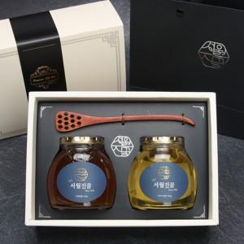

【상세/제작정보】

【인쇄/포장옵션】 | / 포장불가능

【공급단가】 | 수량 | 20~ | 50~ | 100~ | 300~ | 500~
*VAT별도 | 단가 | 39,600원 | 38,940원 | 37,950원 | 37,290원 | 36,300원

【상품 URL】 | https://dev.easy1.co.kr:443/src/goods_detail.php?gdno=28066

